Título
ANEXO: MATERIAL COMPLEMENTARIO:
"Caracterizaciones de UEM y diagramaciones Harris",
correspondiente al artículo
Rodríguez López, J. A. y Rivera Groennou, J. M. 2021: “Iglesia San José, San Juan, Puerto Rico: perspectiva arqueológica a cinco siglos de su historia constructiva”, Arqueología de la Arquitectura, 18: e115. https://doi.org/10.3989/arq.arqt.2021.007

Ábside
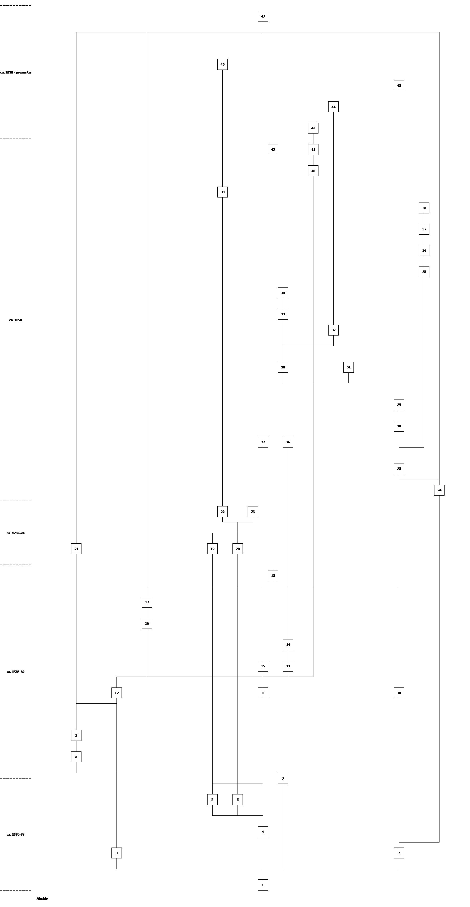
Primera Alzada |  |  |  | Tipología
UEM | Salón | Muro | Caracterización | 1
1 | Ábside, Transepto, Nave lateral norte | Norte, Este, Sur | Zapata hecha en mampostería ordinaria | 1
2 | Ábside | Norte, Este | Contrafuerte esquina NE hecho en mampostería, verdugadas de ladrillo rematado con sillares. | 1
3 | Ábside | Sur, Este | Contrafuerte esquina SE hecho en mampostería y verdugadas de ladrillo | 1
4 | Ábside, Transepto, Naves norte y sur | Norte, Este, Sur | Muro de carga hecho en tapia encadenada en mampostería ordinaria con verdugadas de ladrillos | 1
5 | Transepto | Sur | Vano de ventara hecho en ladrillos con arco de medio punto | 1
6 | Transepto | Sur | Vano de ventara hecho en ladrillos con arco de medio punto | 1
7 | Ábside, Transepto, Naves norte y sur | Norte, Este, Sur | Revoque/enfoscado aplicado sobre UEM 1
Segunda Alzada
8 | Ábside, Transepto | Sur, Oeste | Contrafuerte esquina SW hecho en mampostería encadenada en sillares | 2
9 | Ábside, Transepto | Sur, Oeste | Vano ventana cortando UEM 8
10 | Ábside | Norte, Este | Contrafuerte esquina NE hecho en mampostería ordinaria encadenada en sillares | 2
11 | Ábside, Transepto | Norte, Este, Sur | Muro de carga hecho en tapia encadenada en mampostería ordinaria con verdugadas de ladrillos | 2
12 | Ábside | Norte, Este | Contrafuerte esquina SE hecho en mampostería ordinaria encadenada en sillares. | 2
13 | Ábside | Este | Vano de ventara hecho en ladrillos | 2
14 | Ábside | Este | Enlucido sobre UEM 13 | 2
15 | Ábside | Este | Vano de ventana hecho en ladrillos | 2
16 | Ábside | Este | Muro de carga hecho en mampostería ordinaria | 2
17 | Ábside | Este | Vano de ventana hecho en sillería | 2
18 | Ábside, Transepto | Norte, Este, Sur | Cornisa hecha en sillería | 2
Cegamiento y apertura de vanos
19 | Ábside | Sur | Cegamiento UEM 5 hecho en mampostería ordinaria.
20 | Ábside | Sur | Cegamiento UEM 6 hecho en mampostería ordinaria.
21 | Ábside | Sur | Cegamiento UEM 9 hecho en ladrillos y mortero.
22 | Ábside | Sur | Apertura vano de ventana con dintel de madera.
23 | Ábside | Este | Enchape de ladrillos colocados a panderete cubierto de cal y arena.
Asociadas a la construcción de la sacristía
24 | Ábside | Norte, Este | Vano de puerta pared Norte UEM 2 sacristía.
25 | Ábside | Norte, Este, Sur | Muros de carga de sacristía hechos en mampostería ordinaria con verdugadas.
26 | Ábside | Este | Cegamiento UEM 13 en mampostería ordinaria.
27 | Ábside | Este | Cegamiento UEM 15 en mampostería ordinaria.
28 | Ábside | Norte, Este, Sur | Cornisa de ladrillos
29 | Ábside | Este | Cubierta de la sacristía.
30 | Ábside | Este | Vano armario pared Este ábside.
31 | Ábside | Este | Vano armario pared Este ábside.
32 | Ábside | Este | Apertura vano ventana ojival.
33 | Ábside | Norte, Este | Revoque/ enfoscado con arena y cal aplicado en el cuerpo bajo de los muros Este del ábside y Norte de la sacristía.
34 | Ábside | Norte, Este | Enchape de ladrillos aparejados a panderete, aplicado en el cuerpo bajo de los muros Este del ábside y Norte de la sacristía.
35 | Ábside | Norte | Engrosamiento de ladrillos partidos a mitad aparejados a tizón aplicados sobre UEM 34 en el muro Norte de la sacristía.
36 | Ábside | Norte | Engrosamiento hecho en tosca de piedra y argamasa sobre UEM 32, colocado arriba de la UEM 34
37 | Ábside | Norte, Este, Sur | Enfoscado con mortero marrón.
38 | Ábside | Norte, Este, Sur | Revoque/enlucido.
39 | Ábside | Sur | Cegamiento vano de ventana UEM 22.
40 | Ábside | Sur | Apertura de vano de ventana con arco adintelado en ladrillos.
41 | Ábside | Sur | Enlucido de cal y arena sobre UEM 40.
Asociadas a cegamientos y reparaciones menores
42 | Ábside | Norte, Este, Sur | Pretil hecho en ladrillos a soga y tizón.
43 | Ábside | Sur | Cegamiento vano de ventana UEM 40 en mampostería ordinaria.
44 | Ábside | Este | Cegamiento de vano de ventana UEM 32 en cemento “Portland” y ladrillos.
45 | Ábside | Este | Reparación cubierta UEM 29 hecha en hormigón armado.
46 | Ábside | Sur | Cegamiento de vano de ventana UEM 22 hecho en bloques de cemento.
47 | Ábside, Transepto | Norte, Este, Sur | Revestimiento de cemento.

Transepto
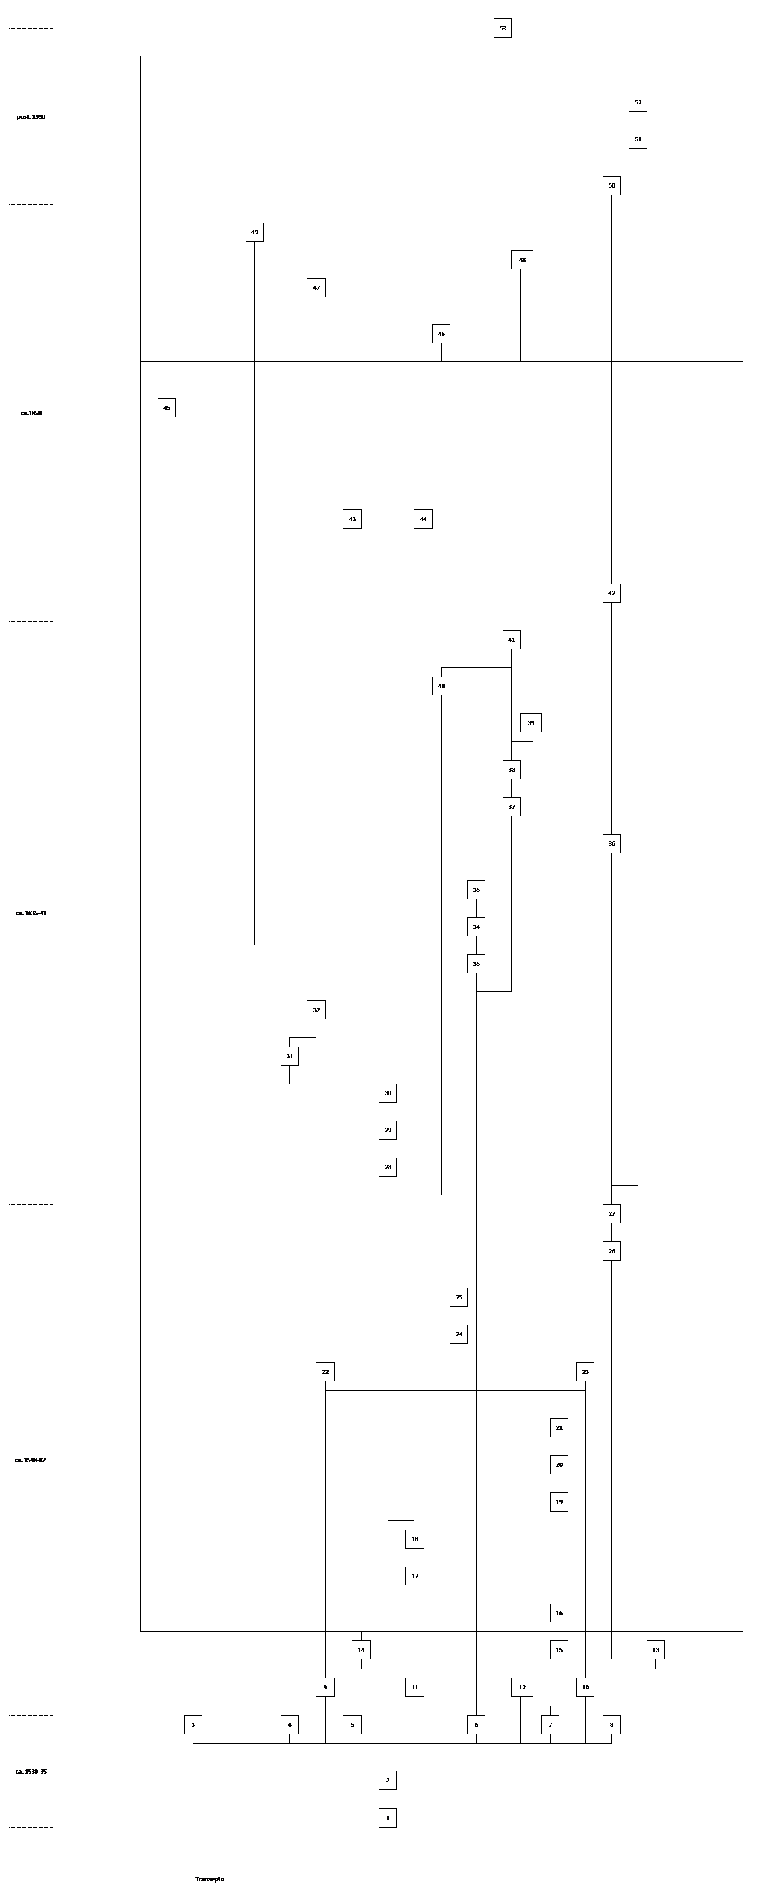
Primera Alzada
UEM | Salón | Muro | Caracterización | Tipo
1 | Ábside, Transepto, Nave lateral norte | Norte, Este, Sur | Zapata hecha en mampostería ordinaria | 1
2 | Ábside, Transepto, Nave lateral norte | Norte, Este, Sur | Muro de carga hecho en tapia encadenada en mampostería y verdugadas de ladrillos | 1
3 | Transepto, Nave lateral Norte | Norte | Vano para ventana hecho en ladrillos con arco de medio punto Salón IV. | 1
4 | Transepto | Norte | Vano para ventana hecho en ladrillos con arco de medio punto (San Telmo). | 1
5 | Transepto | Norte | Vano abocinado de arco reducido en el muro B del transepto. | 1
6 | Transepto | Sur, Este | Estructura de vano para puerta hecho en ladrillos con arco de medio punto rebajado (Sureste). | 1
7 | Transepto | Sur | Vano para puerta hecho en ladrillos con arco de medio punto (Sur). | 1
8 | Transepto | Sur | Vano para puerta hecho en ladrillos con arco de medio punto (Sur). | 1
Segunda alzada
9 | Transepto | Norte, Este | Pilastra hecha en sillería adosada a la esquina Noreste del transepto y el ábside.
10 | Transepto | Sur, Este | Pilastra hecha en sillería adosada a la esquina Noreste del transepto y el ábside.
11 | Transepto | Sur, Oeste | Pilastra hecha en sillería hecha en la esquina Suroeste del transepto y el crucero.
12 | Transepto | Norte, Oeste | Pilastra hecha en sillería hecha en la esquina Noroeste del transepto y el crucero.
13 | Ábside, Transepto | Sur, Oeste | Contrafuerte hecho de mampostería encadenada con sillares adosado a la esquina Sureste del transepto y el ábside.
14 | Transepto | Este | Muro de carga hecho en mampostería y tapia encadenada en sillería. | 3
15 | Transepto | Sur | Muro de carga hecho en mampostería y tapia encadenada en sillería. | 3
16 | Transepto | Norte, Este, Sur, Oeste | Nervaduras de sillería. | 3
17 | Transepto | Sur, Oeste | Muro frontal hecho en mampostería y sillares esquina Suroeste transepto. | 3
18 | Transepto | Norte, Sur | Nervaduras bóvedas laterales. | 3
19 | Transepto | Sur | Mampostería ordinaria. | 3
20 | Transepto | Sur | Vano de ventana hecho en sillería | 3
21 | Ábside, Transepto | Norte, Este, Sur, Oeste | Cornisa hecha en sillería. | 3
22 | Ábside, Transepto | Norte, Este, Sur, Oeste | Bóveda sillería nave lateral Norte.
23 | Nave lateral Sur | Sur | Bóveda sillería nave lateral Sur.
24 | Ábside, Transepto | Oeste | Arco rebajado hecho en sillería que divide las bóvedas entre transepto y ábside.
25 | Transepto, Crucero | Oeste | Bóveda sillería crucero.
Cegamientos Iglesia Santo Tomás
26 | Nave lateral Norte | Norte | Cegamiento parcial vano de puerta UEM 7 a ventana en mampostería ordinaria con arco hecho en ladrillos. Mantiene su arco de ladrillos. | 1
27 | Nave lateral Norte | Norte | Vano de ventana hecho en ladrillos a soga y tizón. | 1
Asociados a construcción arcos de medio punto
28 | Nave lateral Norte | Norte | Corte fábrica de mampostería UEM 18
29 | Navel lateral Norte | Norte | Adosamiento de pilastras hechas en sillería
30 | Nave lateral Norte | Norte | Arco de medio punto en ladrillos
31 | Nave lateral Norte | Norte | Reparación hecha con un enfoscado de mortero colorado aplicado en la junta de los cuerpos de fábrica.
32 | Transepto | Este | Apertura nicho en fábricas UEM 1 y 2, paramento exterior | 1
Asociados a construcción Capilla
33 | Transepto | Sur | Apertura de vano para puerta en el muro UEM 15 y arco UEM 6. | 1
34 | Transepto | Sur | Cornisa sillería. | 1
35 | Transepto | Sur | Arco de sillería. | 1
36 | Transepto | Sur | Cegamiento de ventana UEM 27 de mampostería. | 1
37 | Transepto | Sur | Tabique hecho en mampostería ordinaria encadenada en sillería adosado al paramento exterior del muro UEM15.
38 | Transepto | Sur | Muro de carga Este Capilla de Belén hecho en mampostería ordinaria adosado al paramento exterior del muro UEM 15.
39 | Transepto, Crucero | Sur | Contrafuerte hecho en mampostería ordinaria encadenada en sillería adosado al paramento exterior en la esquina sureste
40 | Transepto | Sur | Engrosamiento hecho en piedra y ladrillo adosado al cuerpo bajo del paramento exterior
41 | Transepto | Sur | Reparación hecha con un engrosamiento hecho mortero y tosca de arenisca aplicado en el cuerpo medio del paramento exterior
Cegamiento y apertura de vanos
42 | Transepto | Sur | Apertura de nicho en el cegamiento UEM 36. | 1
43 | Transepto | Sur | Corte vertical en jamba de ladrillos UEM 6. | 1
44 | Transepto | Sur | Corte vertical en jamba de ladrillos UEM 7. | 1
45 | Transepto | Sur | Cegamiento del vano de ventana UEM 5 hecho en ladrillos y mampostería ordinaria | 1
46 | Transepto | Sur | Reparación hecha con un mortero blanco y tosca de arenisca aplicado en las juntas de los cuerpos de fábrica. | 2
47 | Transepto | Sur | Cegamiento nicho UEM 32 en ladrillos y mortero. | 2
48 | Transepto | Sur | Pretil hecho en ladrillos a soga y tizón. | 2
49 | Transepto | Sur | Cegamiento parcial hecho en ladrillos a soga y tizón del vano UEM 33. | 2
Asociados a aperturas, cegamientos y otras reparaciones
50 | Transepto | Sur | Cegamiento de nicho UEM 42 hecho en ladrillos y cemento | 2
51 | Transepto | Sur | Apertura de nicho que cortó las fábricas UEM 15, 33 y 35. | 2
52 | Transepto | Sur | Cegamiento nicho UEM 51 hecho en bloques de cemento y ladrillos. | 2
53 | Transepto | Sur | Empañetado de cemento.

Nave central
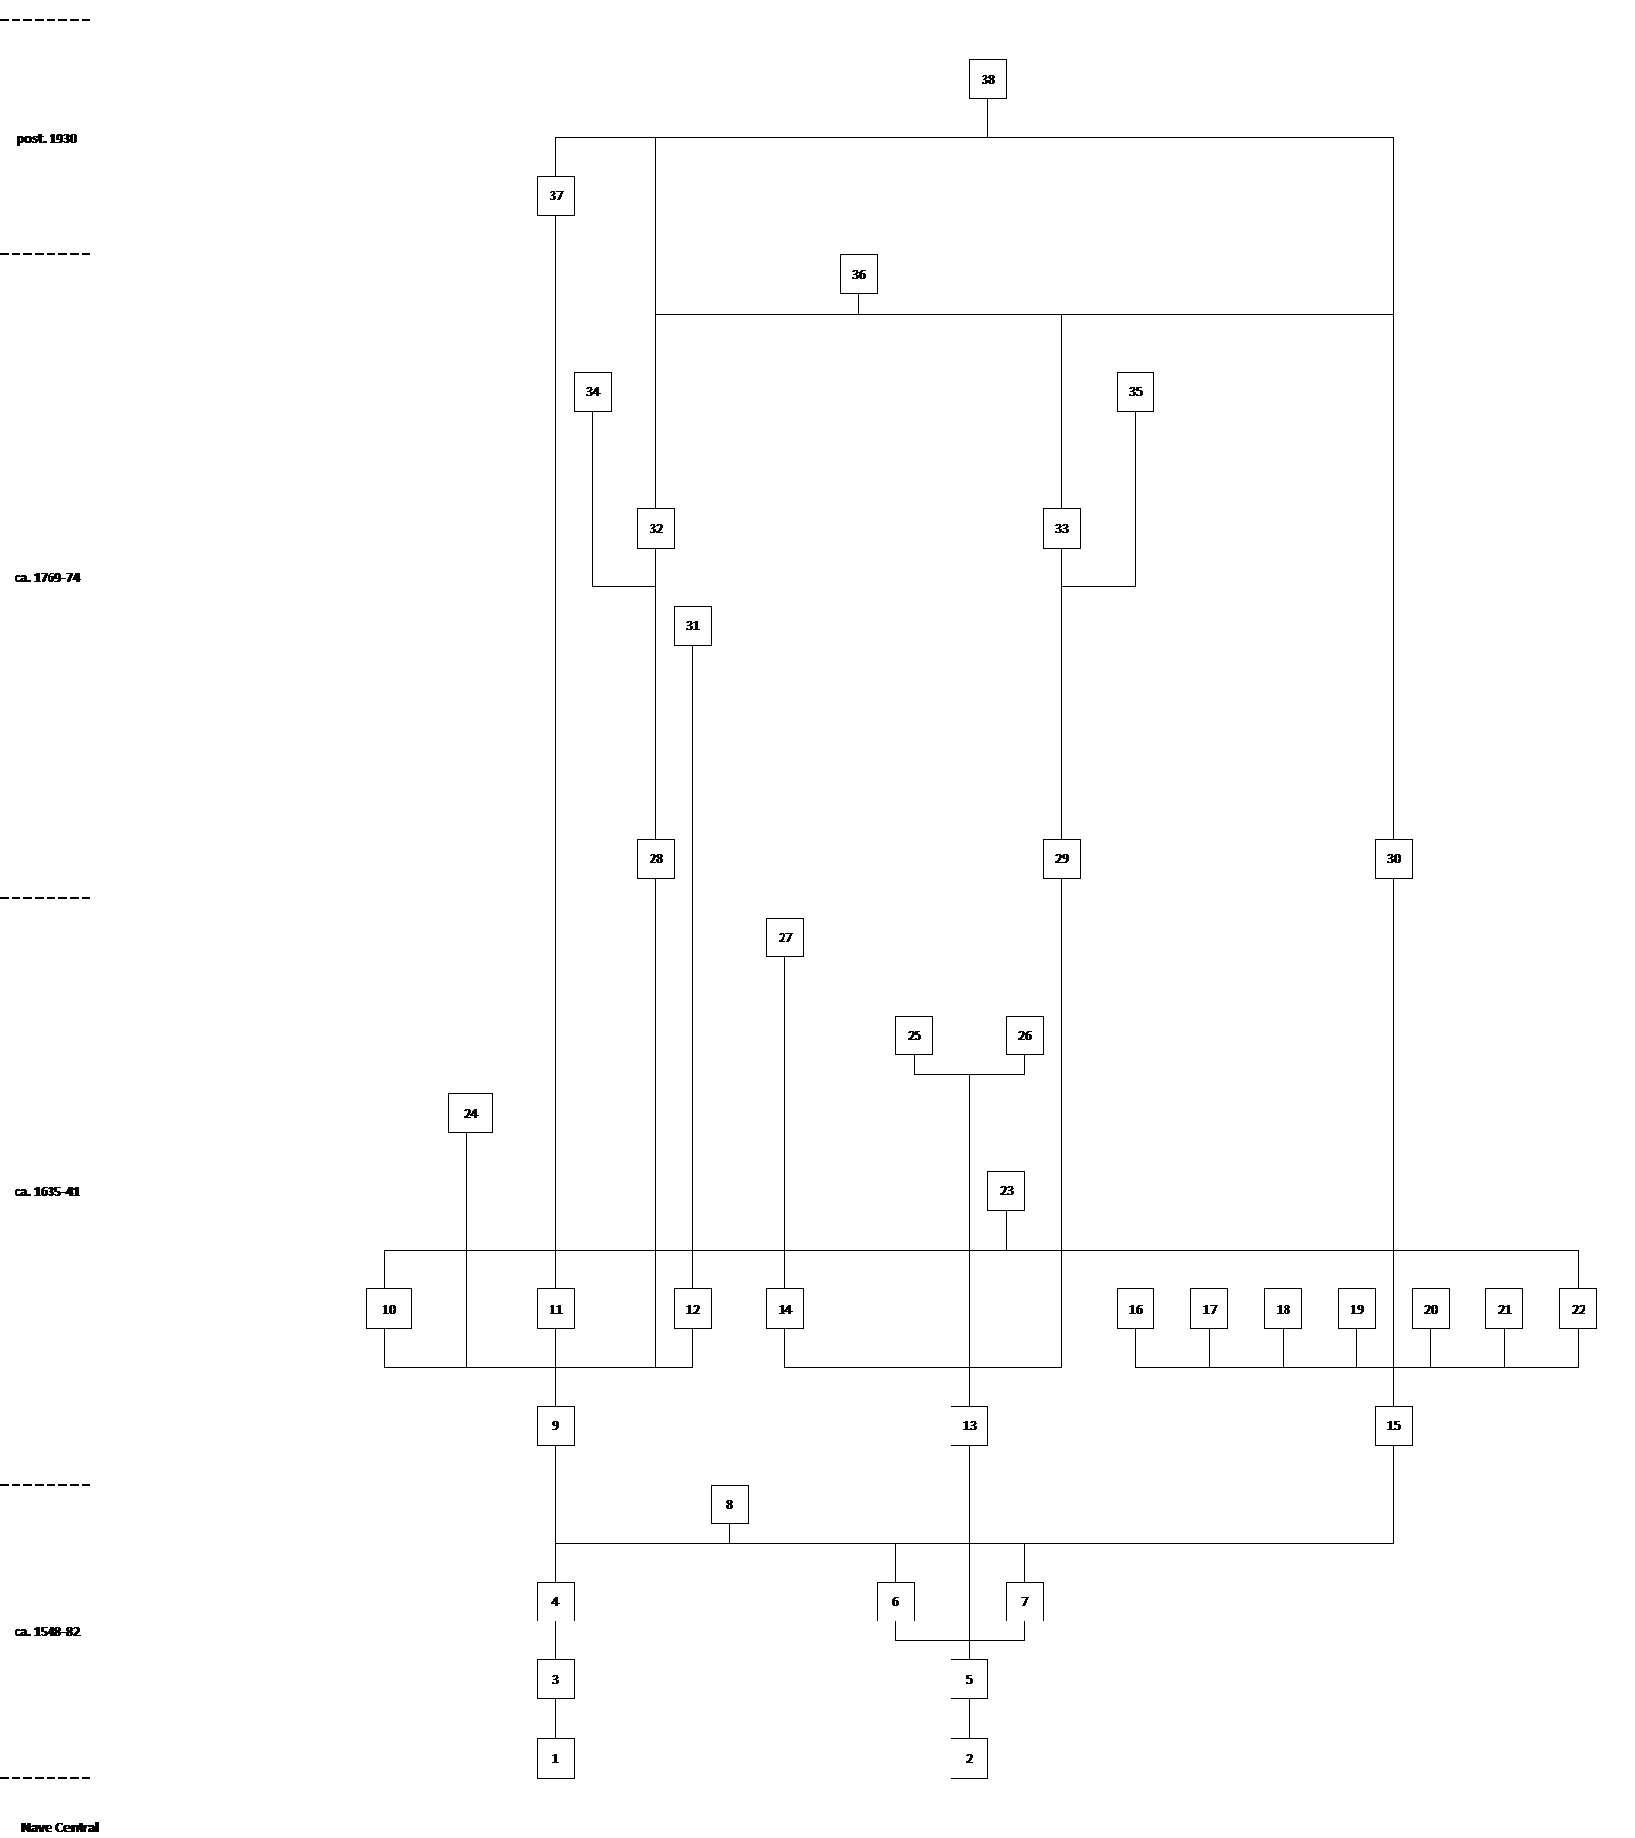
Segunda alzada
UEM | Salón | Muro | Caracterización | Tipo
1 | Transepto | Norte | Pilastra de mampostería enchapada con sillares muro Norte | 4
2 | Transepto | Sur | Pilastra de sillería muro Sur
3 | Transepto | Norte | Muro de carga hecho en mampostería enchapada con sillares lado Norte. | 4
4 | Transepto | Norte | Vano sillería muro UEM 3. | 4
5 | Transepto | Sur | Muro de carga hecho en mampostería enchapada con sillares lado Sur. | 4
6 | Transepto | Sur | Vano sillería muro UEM 5. | 4
7 | Transepto | Sur | Vano sillería muro UEM 5. | 4
8 | Transepto | Norte, Este, Sur, Oeste | Techado de madera, posiblemente a dos aguas.
Asociadas a construcción de Nave Central
9 | Nave Central | Norte | Muro de carga Norte hecho en mampostería careada y ripios encastrado con el muro de carga UEM 3.
10 | Nave Central | Norte | Vano de puerta hecho en mampostería careada y ripios, muro Norte
11 | Nave Central | Norte | Vano de puerta hecho en mampostería careada y ripios, muro Norte
12 | Nave Central | Norte | Vano de ventana muro UEM 9.
13 | Nave Central | Sur | Muro de carga Sur hecho en mampostería careada y ripios adosado con el muro de carga UEM 5.
14 | Nave Central | Sur | Vano de ventana muro UEM 13.
15 | Nave Central | Oeste | Muro de carga Oeste hecho en mampostería careada y ripios.
16 | Nave Central | Oeste | Vano de puerta hecho en sillería en muro UEM 15.
17-18 | Nave Central | Oeste | Vanos de aspilleras.
19 | Nave Central | Oeste | Vano puerta cuerpo medio muro UEM 15.
20-21 | Nave Central | Oeste | Vanos de aspilleras cuerpo medio muro UEM 15.
22 | Nave Central | Oeste | Ojo de buey muro UEM 15.
23 | Nave Central | Oeste | Techado de madera a dos aguas.
Asociadas a construcción Capilla del Rosario
24 | Nave Central | Sur | Apertura vano de puerta hecho en ladrillos en muro UEM 9. Cortó también el vano de ventana UEM 14.
25 | Nave Central | Sur | Muro de carga Este de la capilla adosado a la esquina Suroeste (muros C y D) de la nave central.
26 | Nave Central | Sur | Muro de carga Oeste de la capilla adosado al Muro Sur UEM 13.
27 | Nave Central | Sur | Cegamiento ventana UEM 14 con mampostería ordinaria.
Asociadas a construcción bóveda de medio punto
28 | Nave Central | Norte | Muro de carga hecho en mampostería careada levantado sobre el muro UEM 3 y 9.
29 | Nave Central | Sur | Muro de carga hecho en mampostería careada levantado sobre los muros UEM 5 y 13.
30 | Nave Central | Oeste | Muro de carga hecho en mampostería careada levantado sobre el muro UEM 15.
31 | Nave Central | Norte | Cegamiento de ventana UEM 12 en mampostería ordinaria.
32 | Nave Central | Norte | Vanos de ventanas muro UEM 28 hechos en ladrillos.
33 | Nave Central | Sur | Vanos de ventanas muro UEM 29 hechos en ladrillos.
34 | Nave Central | Norte | Contrafuertes adosados al muro UEM 28 hechos en mampostería ordinaria.
35 | Nave Central | Sur | Contrafuertes adosados al muro UEM 29 hechos en mampostería ordinaria.
36 | Nave Central | Norte, Este, Sur, Oeste | Bóveda de medio punto hecha en ladrillos
Asociadas a reparaciones contemporáneas
37 | Nave Central | Norte | Adosamiento de jambas y arco en cemento armado en vano UEM 11.
38 | Nave Central | Norte, Este, Sur, Oeste | Empañetado de cemento.

Nave lateral norte
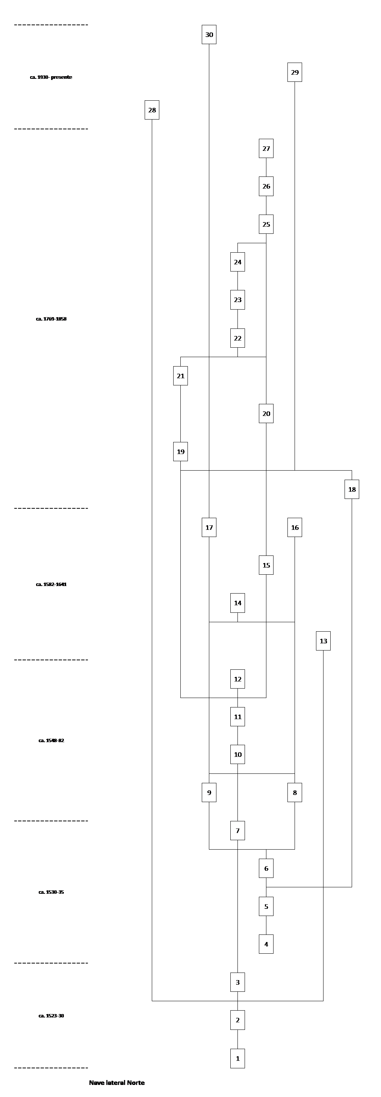
Asociadas al Convento de los Dominicos
UEM | Salón | Muro | Caracterización | Tipo
1 | Nave lateral Norte | Norte | Columna de ladrillos aparejados a soga y tizón trabados con un mortero colorado.
2 | Nave lateral Norte | Norte | Arco abocinado hecho en ladrillos.
3 | Nave lateral Norte | Norte | Muro de carga hecho en mampostería ordinaria.
Primera alzada Santo Tomás de Aquino
4 | Ábside, Transepto, Nave lateral Norte | Norte, Este, Sur | Zapata hecha en mampostería ordinaria. | 1
5 | Ábside, Transepto, Nave lateral Norte | Norte | Estructura de vano para ventana hecho en ladrillos con arco de medio punto. | 1
6 | Ábside, Transepto, Nave lateral Norte | Norte | Muro de carga hecho en mampostería ordinaria. | 1
7 | Ábside, Transepto, Nave lateral Norte | Norte | Tapia de cal y barro. | 1
Segunda alzada Santo Tomás de Aquino
8 | Ábside, Transepto, Nave lateral Norte | Norte | Pilastra de sillería que forma esquina con muro Este | 2
9 | Ábside, Transepto, Nave lateral Norte | Sur | Pilastra de sillería que forma esquina con muro Sur | 2
10 | Nave lateral Norte | Norte, Este, Sur | Nervaduras hechas en sillería. | 2
11 | Nave lateral Norte | Norte | Muros frontales de mampostería careada y sillares. | 2
12 | Nave lateral Norte | Norte, Este, Sur | Bóveda de sillería. | 3
Asociados a construcción arcos de medio punto
13 | Nave lateral Norte | Este, Oeste | Cegamiento de vano de puerta UEM 2 en mampostería ordinaria.
14 | Nave lateral Norte | Este, Oeste | Corte fábrica de mampostería UEM 11.
15 | Nave lateral Norte | Norte, Este, Sur | Adosamiento de pilastras hechas en sillería
16 | Nave lateral Norte | Este | Arco de medio punto en ladrillos
17 | Nave lateral Norte | Oeste | Arco de medio punto en ladrillos
Cegamiento y apertura de vanos
18 | Nave lateral Norte | Norte | Cegamiento del vano de ventana UE 5. | 2
19 | Nave lateral Norte | Norte | Apertura de vano de ventana. Esta cortó el muro UEM 11. | 2
20 | Nave lateral Norte | Norte | Apertura de primer nicho. Esta cortó las UEM 1, 2, 3, 5, 6 y 18. | 1
21 | Nave lateral Norte | Norte | Cegamiento de vano de ventana UEM 19 en mampostería ordinaria. | 2
22 | Nave lateral Norte | Norte | Apertura de segundo nicho. Esta cortó las UEM 1, 2, 3, 5, 6, 7, 18, 19 y 21. | 2
23 | Nave lateral Norte | Norte | Engrosamiento para regularizar la superficie del nicho UEM 20 hecha con ladrillo, cascajo de piedras y mortero colorado. | 1
24 | Nave lateral Norte | Norte | Enlucido de arena y cal aplicado sobre UEM 23. | 1
25 | Nave lateral Norte | Norte | Apertura de tercer nicho. Esta cortó las UEM 1, 2, 3, 5, 6, 7, 18, 19 y 21. | 1, 2
26 | Nave lateral Norte | Norte | Engrosamiento para regularizar la superficie del nicho UEM 25 hecha con ladrillos y mortero gris.
27 | Nave lateral Norte | Norte | Enlucido de arena y cal aplicado sobre UEM 26.
28 | Nave lateral Norte | Norte | Altar rectangular hecho en mampostería y sillarejos.
Reparaciones contemporáneas
29 | Nave lateral Norte | Oeste | Reparación a cornisas, pilastras y arco en cemento.
30 | Nave lateral Norte | Oeste | Adosamiento columna en bloques de cemento.

